Sheet1
Công ty cổ phần CNCTECH Thăng Long.
Lô F1-F2-F3, KCN Thăng Long 3, Xã Tam Hợp, Huyện Bình Xuyên, Tỉnh Vĩnh Phúc.
Kính gửi: CÔNG TY TRÁCH NHIỆM HỮU HẠN CADDI VIỆT NAM
Mã báo giá: CB23300
BÁO GIÁ
CNCTECH hân hạnh gửi tới quý công ty báo giá cho các hạng mục dưới đây.
TT. | MÃ CHI TIẾT | VẬT LIỆU | VẬT LIỆU THAY THẾ | SLG. | ĐƠN GIÁ | THÀNH TIỀN
1 | 212121 | A7075 | Mica | 121 | $1,510.51 | $200,897.34
2 | CB2422111313PIN | SUS304 | AL 7075 | 100 | $0.05 | $4.82
3 | XK1722111307DG2 | A6061 | SUS420J2 | 2 | $21,226.46 | $106,132.30
TỔNG |  |  |  |  |  | $-

Điều kiện Thương mại
1. | Giá trên không bao gồm thuế GTGT.
2. | Điều kiện Giao hàng: FCA.
3. | Thời gian giao hàng: Sau 45 ngày làm việc kể từ ngày nhận PO.
3. | Thanh toán: bằng chuyển khoản ngân hàng.
 | Thanh toán 100% trong vòng 30 ngày kể từ ngày nhận được hàng.
4. | Báo giá này có hiệu lực đến hết ngày: 05/12/2023.
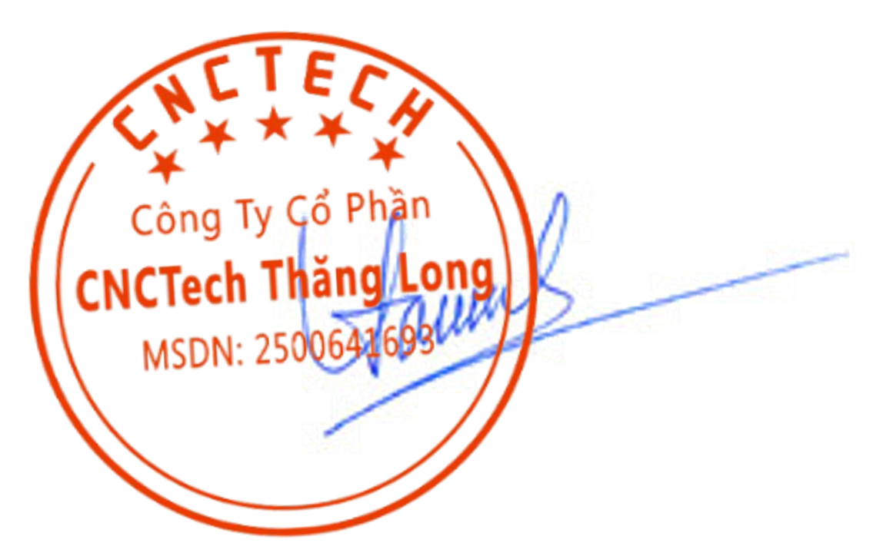
 |  |  |  |  | CNCTECH., JSC.
 |  |  |  |  | Phó tổng giám đốc

 |  |  |  |  | Đậu Lê Thảo

